Sheet1
sample/gene | CT |  | TM |  | takara SYBR mix CT |  | takara SYBR mix TM
 | pik3r3b | akt1 | pik3r3b | akt1 | pik3r3b | akt1 | pik3r3b | akt1
a | 24.24 | 27.26 | 77.12 | 81.33 | 24.51 | 27.15 | 78.59 | 82.56
b | 24.45 | 28.86 | 77.13 | 81.26 | 24.63 | 28.92 | 78.64 | 82.55
c | 24.27 | 27.11 | 77.13 | 81.24 | 24.51 | 27.01 | 78.55 | 82.56
1 | 24.51 | 27.56 | 77.11 | 81.26 | 24.83 | 27.77 | 78.59 | 82.63
2 | 24.06 | 27.54 | 77.13 | 81.25 | 24.16 | 27.54 | 78.57 | 82.56
3 | 24.34 | 26.93 | 77.14 | 81.21 | 24.51 | 26.85 | 78.57 | 82.5
 | 自制SYBR mix 结果

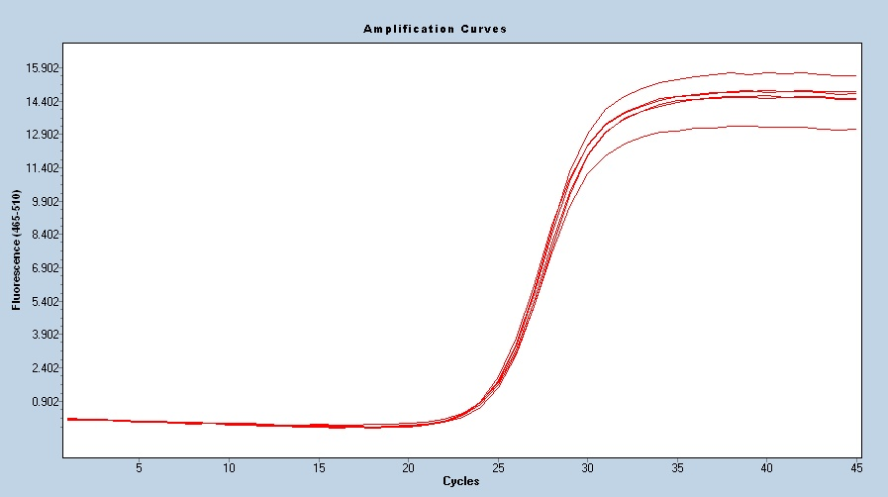
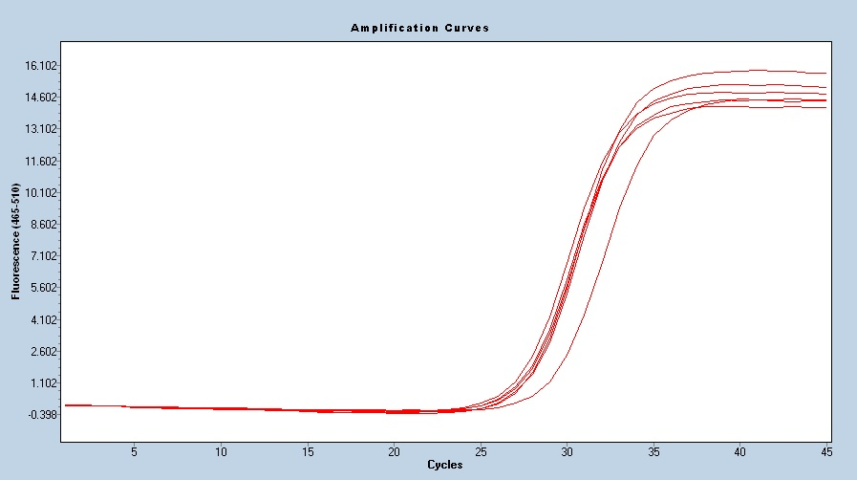

 |  | Ct-pik3r3b |  |  |  |  |  | Ct-akt1

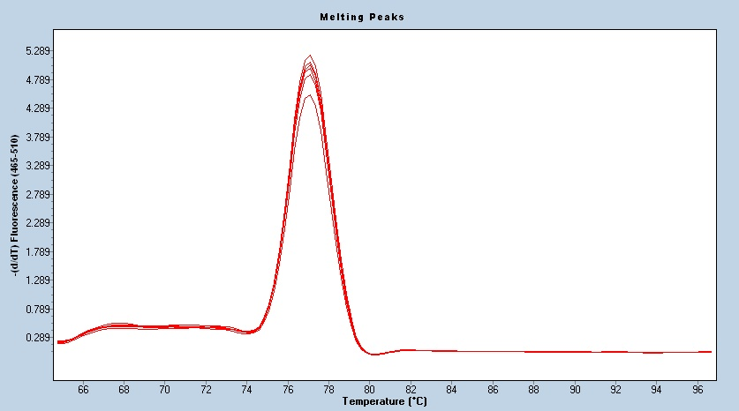
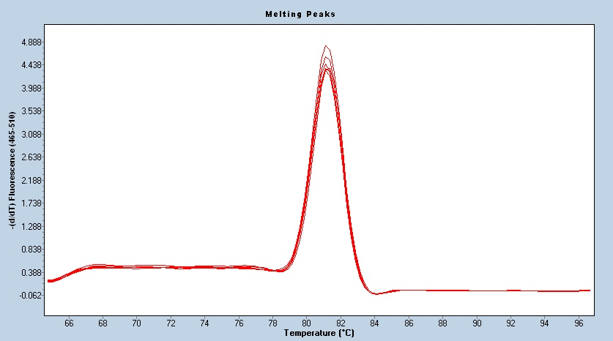

 |  | Tm-pik3r3b |  |  |  |  |  | Tm-akt1

